상품제안서
써니업 휴대용 치약칫솔세트 | 상품코드: S47699

 |  |  |  |  |  |  | 02-713-8555 | www.synergygift.co.kr
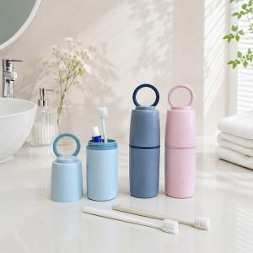

【상세/제작정보】 | <span style="font-size: 18.6667px;">※ 제품색상 랜덤 출고됩니다.</span><br>

【인쇄/포장옵션】 | 레이저, DTF필름전사 / 포장지포장

【공급단가】 | 수량 | 50~ | 100~ | 300~ | 1,000~ | 5,000~
*VAT별도 | 단가 | 3,120원 | 3,040원 | 2,950원 | 2,800원 | 2,710원

【상품 URL】 | https://www.synergygift.co.kr:443/src/goods_detail.php?gdno=47699

